resumen costes
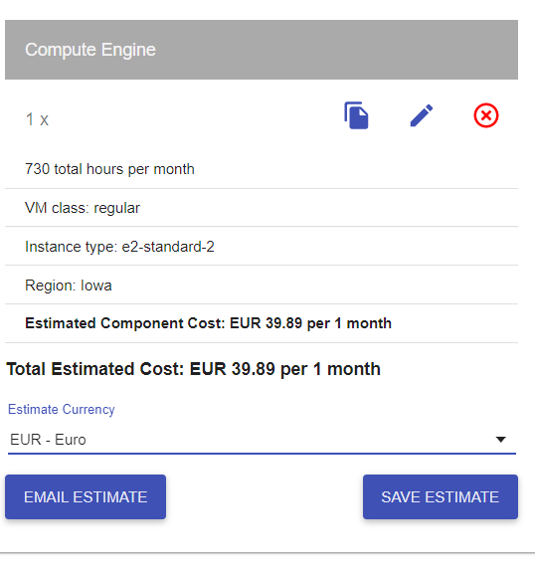
 |  | MVP | PF
COSTES |  | 2,129.49 | 32,753.31

 |  |  |  |  |  | Costes Técnicos
Directos |  | 1,774.57 | 21,518.23 |  |  | Nombre | Suscripcion | Unid. | Tipo | Precio($) | Precio(€) | Total
 | Personal* | 1,694.79 | 8,676.07 | €/hora pte establecer las horas del proyecto para ajustar costes personal |  | * Instancia Google Cloud | e2-n2-standard | 1 | Mensual | MVP(solo 2 meses coste) | 39.89 | 79.78
CT | Equipos | 0.00 | 0.00 | elimino coste hardware. No se imputa al proyecto. |  |  | c2-standard-4 | 1 | Mensual | 12 meses | 99.42 | 1,193.04
 | Viajes/Desplazamientos |  |  |  |  | Alojamiento web Arsys | Professional | 1 | Mensual |  | 5.00 | 60.00
CT | Instancia Google Cloud | 79.78 |  | * |  | API Twitter | Premium version | 1 | Mensual (x12) | 1299 | 1,065.18 | 12,782.16
CT | Alojamiento web Arsys | 0.00 | 60.00 |  |  | EQUIPOS PC Huawei MateBook X Pro 2020 | 16GB+512GB Táctil Intel i5+UHD 620 | 7 |  |  | 1,099.00 | 7,693.00
CT | Api Twitter v. premium | 0.00 | 12,782.16 |  |  | Kubernettes Google Cloud | N1-standard-2 | 4 | Mensual |  | 158.33 | 1,899.96
 | Kubernettes | 0.00 | 1,899.96
 | ¿servidores?
 |  |  |  |  |  | Conversion € / $: | 0.82

Indirectos |  | 0.00 | 5,776.20 |  |  | Costes Indirectos

 | Internet + telf | 0.00 | 2,776.20 |  |  | Telefonía e internet | 7 líneas 12 meses
 | impuestos |  |  |  |  | Despacho en CºNegocios | 250€/mes
 | local emprendis las artes | 0.00 | 3,000.00
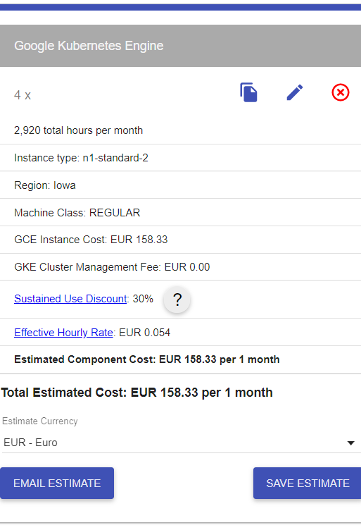

Contingencia |  | 354.91 | 5,458.89
 | +20% | 354.91 | 5,458.89

 |  |  |  |  | pendiente. Revisar :

 |  |  |  |  | +hitos. Línea temporal con costes / hoja de ruta | con comparable de MVP con el proyecto final
 |  |  |  |  | estandarizar
 |  |  |  |  | refactorizar

 |  |  |  |  | ver proyecto dep con jose
 |  |  |  |  | *proyección
 |  |  |  |  | escenario pos /neu / negativo

 |  |  |  |  | beneficios esperados
 |  |  |  |  | tam y sam
 |  |  |  |  | tamaño mercado y samble market

escenarios
 | ESCENARIOS Y TIPO PROYECTO |  |  |  |  | COSTES DIRECTOS E INDIRECTOS APLICADOS AL DESARROLLO Y PUESTA EN MARCHA DEL PROYECTO |  |  |  |  |  |  |  |  |  |  |  |  | INGRESOS. RECUPERACIÓN INVERSIÓN QL VÍA COMISIÓN (50% SOBRE MEDIA CUOTA ALQUILER MENSUAL) - COSTE FINAL |  |  |  |  | MONETIZACIÓN NEGOCIO KARIMUNJAWA

U | pf | RANGO |  | PLAZOS |  | GASTOS DIRECTOS |  |  |  |  |  |  | GASTOS INDIREDTOS |  |  | CONTINGENCIA | COSTES | TOTAL | PROYECCIÓN EN BASE AL % ÉXITO DEL VOLUMEN TWEETS. MENSUAL |  |  |  |  | FEE 5% ÉXITO
 | Escenario | Volumen tweets diario | Volumen Tweets mes | Días | +20% | horas/pers. | Coste personal/mes | LICENCIAS | Kubernettes nodos 3 | Nodos google Dloud (HDFS Y POSTGRESS) 2 | Alojamiento web Arsys | Api Twitter v. premium | Internet + telf | impuestos | loCal emprendis las artes | +20% | Total Dostes | COSTES + 20% BENEFICIO INDUSTRIAL KARIMUNJAWA | ESC A →0,5% volumen mensual | ESC B →2% volumen mensual | ESD C → 4% Volumen mensual | ESD D→ 6% Volumen mensual | ESD D→ 10% Volumen mensual | 5% éxito ESC A | 5% Éxito ESC B | 5% éxito ESC C | 5% Éxito ESC D | 5% éxito ESC E
1 | ++ | 1440 | 43200 | 12 | 2.4 | 598.00 | 10,370.86 |  | 118.02 | 5285.14 | 5 | 2499 |  |  | 250 | 5,287.04 | 23,815.05 | 28,578.06 | 74,445.99 | 383,518.17 | 795,614.41 | 1,207,710.64 | 2,031,903.11 | 3,722.30 | 19,175.91 | 39,780.72 | 60,385.53 | 101,595.16
2 | + | 720 | 21600 | 12 | 2.4 | 598.00 | 10,370.86 |  | 118.02 | 5285.14 | 5 | 2499 |  |  | 250 | 5,287.04 | 23,815.05 | 28,578.06 | 22,933.96 | 177,470.05 | 383,518.17 | 589,566.29 | 1,001,662.52 | 1,146.70 | 8,873.50 | 19,175.91 | 50,083.13 | 50,083.13
3 | 0 | 360 | 10800 | 12 | 2.4 | 598.00 | 10,370.86 |  | 118.02 | 5285.14 | 5 | 2499 |  |  | 250 | 5,287.04 | 23,815.05 | 28,578.06 | -2,822.05 | 74,445.99 | 177,470.05 | 280,494.11 | 486,542.23 | -141.10 | 3,722.30 | 8,873.50 | 24,327.11 | 24,327.11
4 | - | 180 | 5400 | 12 | 2.4 | 598.00 | 10,370.86 |  | 118.02 | 5285.14 | 5 | 1299 |  |  | 250 | 4,807.04 | 22,135.05 | 26,562.06 | -13,684.06 | 24,949.96 | 76,461.99 | 127,974.02 | 230,998.08 | -684.20 | 1,247.50 | 3,823.10 | 11,549.90 | 11,549.90

 | MANTENIMIENTO | RANGO |  | PLAZOS |  | GASTOS DIRECTOS MES |  |  |  |  |  |  | GASTOS INDIRECTOS MES |  |  | CONTINGENCIA | COSTES AÑO | TOTAL | PROYECCIÓN EN BASE AL % ÉXITO DEL VOLUMEN TWEETS. ANUAL |  |  |  |  | FEE 5% ÉXITO ANUAL
 | Escenario | Volumen tweets diario | Volumen Tweets mes | Meses |  |  | coste personal/mes | LICENCIAS | Kubernettes | Nodos google cloud (HDFS Y POSTGRESS) 2 | Alojamiento web Arsys | Api Twitter v. premium | Internet + telf | impuestos | local emprendis las artes | +35% | Total costes ANUALES | COSTES+ 20% BENEFICIO INDUSTRIAL KARIMUNJAWA | 0,5% volumen mensual | 2% volumen mensual | 4% Volumen mensual | 6% Volumen mensual | 10% Volumen mensual | 5% éxito caso A | 5% Éxito caso B | 5% éxito caso C | 5% Éxito caso D | 5% éxito caso E
1 | ++ | 1440 | 43200 | 12 |  |  | 9,958.33 |  | 118.02 | 5285.14 | 5 | 2499 | 303.3 |  | 250 | 9,214.08 | 331,594.52 | 397,913.43 | 838,375.28 | 4,547,241.40 | 9,492,396.23 | 14,437,551.06 | 24,327,860.72 | 41,918.76 | 227,362.07 | 474,619.81 | 721,877.55 | 1,216,393.04
2 | + | 720 | 21600 | 12 |  |  | 9,958.33 |  | 118.02 | 5285.14 | 5 | 2499 | 303.3 |  | 250 | 9,214.08 | 331,594.52 | 397,913.43 | 220,230.92 | 2,074,663.99 | 4,547,241.40 | 7,019,818.81 | 11,964,973.64 | 11,011.55 | 103,733.20 | 227,362.07 | 350,990.94 | 598,248.68
3 | 0 | 360 | 10800 | 12 |  |  | 9,958.33 |  | 118.02 | 5285.14 | 5 | 2499 | 303.3 |  | 250 | 9,214.08 | 331,594.52 | 397,913.43 | -88,841.25 | 838,375.28 | 2,074,663.99 | 3,310,952.69 | 5,783,530.11 | -4,442.06 | 41,918.76 | 103,733.20 | 165,547.63 | 289,176.51
4 | - | 180 | 5400 | 12 |  |  | 9,958.33 |  | 118.02 | 5285.14 | 5 | 1299 | 303.3 |  | 250 | 8,374.08 | 307,114.52 | 368,537.43 | -214,001.34 | 249,606.92 | 867,751.28 | 1,485,895.63 | 2,722,184.34 | -10,700.07 | 12,480.35 | 43,387.56 | 74,294.78 | 136,109.22

MNTO _Recuperación inversión_
PF _Recuperación inversión_
 |  | RANGO |  | PLAZOS |  | GASTOS DIRECTOS |  |  |  |  |  |  | GASTOS INDIRECTOS |  |  | CONTINGENCIA | COSTES
 | MVP | Volumen diario |  | Días | +20% | horas/pers | coste personal |  |  | Instancia Google Cloud | Alojamiento web Arsys | Api Twitter v. premium | Internet + telf | impuestos |  | 20% | Total costes
 | 0 | 360 |  | 7 | 1.4 | 106 | 1,694.79 |  |  | 79.78 | 0 | 0 | 0 | 0 |  | 370.87 | 15,018.09

 | OTRAS FORMAS DE MONETIZAR EL PRODUCTO
 | PUBLICIDAD EN WEB , % COMISIÓN POR VISITA A WEB A TRAVÉS DE APLICACIÓN WEB. COMO OTROS SERVICIOS ADICIONALES |  |  |  |  |  |  |  |  |  |  |  | 10% | 4320
 | AGENCIAS VIAJES |  |  |  |  |  |  |  |  |  |  |  | comisión | 476.96
 | MUDANZAS |  |  |  |  |  |  |  |  |  |  |  |  | 2,060,481.18
 | MUEBLES Y DECORACIÓN |  |  |  |  |  |  |  |  |  |  |  |  | 24,725,774.14
 | ESPACIOS CO-WORKING
 | RESTAURACIÓN (BARES, REST., OCIO…)

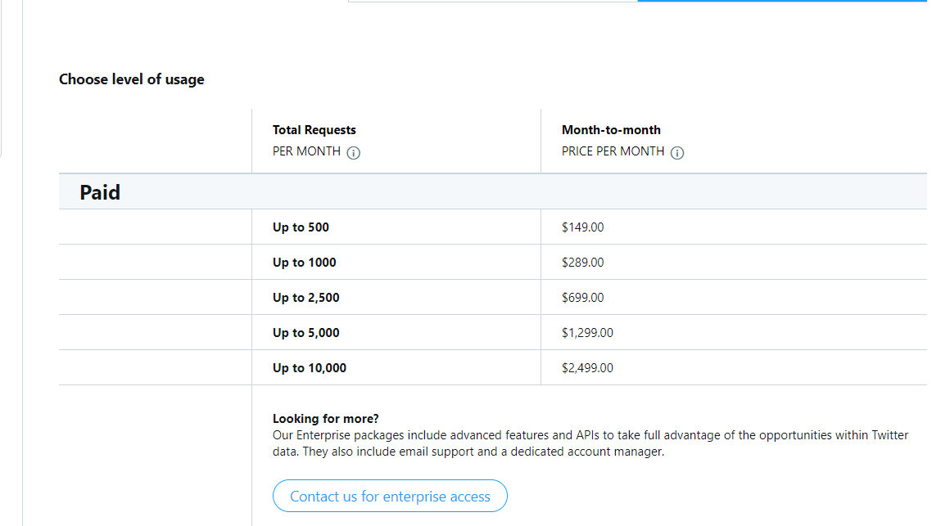

 |  |  |  |  |  | Costes Técnicos
 |  |  |  |  |  | Nombre | Suscripcion |  | Tipo | Precio($) | Precio(€) | Total
 |  |  |  |  |  | * Instancia Google Cloud | e2-n2-standard | 1 | Mensual | MVP(solo 2 meses coste) | 79.78 | 79.78
 |  |  |  |  |  |  | e2-n2-standard + 2 NODOS | 2 | Mensual |  | 5,285.14 | 63,421.68
 |  |  |  |  |  | Alojamiento web Arsys | Professional | 1 | Mensual |  | 5.00 | 60.00
 |  |  |  |  |  | API Twitter | Premium version | 1 | Mensual (x12) | 699 | 573.18 | 6,878.16
 |  |  |  |  |  | EQUIPOS PC Huawei MateBook X Pro 2020 | 16GB+512GB Táctil Intel i5+UHD 620 | 7 |  |  | 1,099.00 | 7,693.00
 |  |  |  |  |  | Kubernettes Google Cloud | N1-standard-2 | 4 | Mensual |  | 118.02 | 1,416.24

 |  |  |  |  |  | Conversion € / $: | 0.82

 |  |  |  |  |  | Costes Indirectos

 |  |  |  |  |  | Telefonía e internet | 7 líneas 12 meses
 |  |  |  |  |  | Despacho en CºNegocios | 250€/mes

